LOCAIS
PLANILHA DE LOGRADOUROS E LUMINARIAS
RUA - LOGRADOURO - Nº | BAIRRO | CLASSIFICAÇÃO DA VIA | POTÊNCIA INSTALADA (COPEL) | POTÊNCIA A SER INSTALADA (LED) | QUANTIDADE | BRAÇO A SER TROCADO
RUA VICENTE F. DE CARVALHO | ALEMOA | V4 | 80W-VM | 50W | 5 | BR2-2,0m
RUA VICENTE F. DE CARVALHO | ALEMOA | V4 | 250W-VSO | 50W | 3 | BR2-2,0m
RUA JOÃO ALVES DE OLIVEIRA | ALEMOA | V4 | 80W-VM | 50W | 4 | BR2-2,0m | LOCAIS FORA DA ZOBA URBANA
RUA JOÃO ALVES DE OLIVEIRA | ALEMOA | V4 | 250W-VSO | 50W | 2 | BR2-2,0m
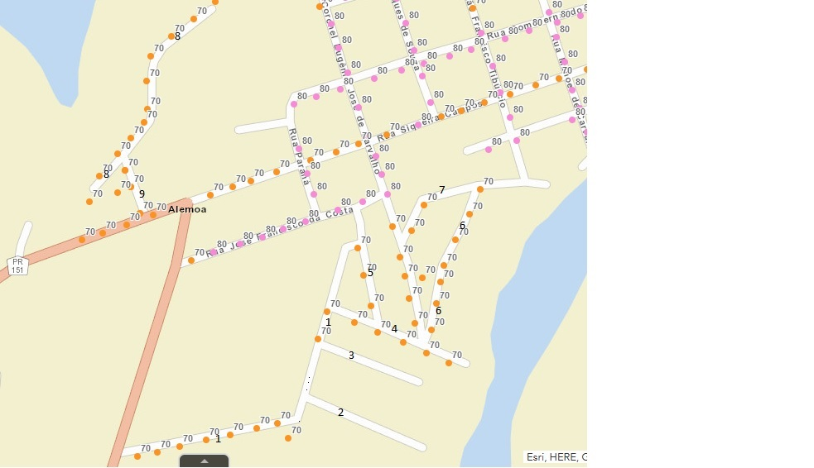
RUA JOÃO ALVES DE OLIVEIRA | ALEMOA | V4 | 70W-VSO | 50W | 2 | BR2-2,0m
RUA MANOEL DE CARVALHO | ALEMOA | V4 | 80W-VM | 50W | 9 | BR2-2,0m
RUA CAPITÃO FRANCISCO | ALEMOA | V4 | 80W-VM | 50W | 7 | BR2-2,0m
RUA CAPITÃO FRANCISCO | ALEMOA | V4 | 70W-VSO | 50W | 1 | BR2-2,0m
RUA JOAQUIN MARQUES DE SOUZA | ALEMOA | V4 | 80W-VM | 50W | 7 | BR2-2,0m
RUA JOAQUIN MARQUES DE SOUZA | ALEMOA | V4 | 70W-VSO | 50W | 1 | BR2-2,0m
RUA CORONEL EUGENIO JOSE DE CARVALHO | ALEMOA | V4 | 80W-VM | 50W | 11 | BR2-2,0m
RUA CORONEL EUGENIO JOSE DE CARVALHO | ALEMOA | V4 | 70W-VSO | 50W | 5 | BR2-2,0m
RUA PARANA | ALEMOA | V4 | 80W-VM | 50W | 4 | BR2-2,0m
RUA FREI LEONARDO | ALEMOA | V4 | 80W-VM | 50W | 12 | BR2-2,0m
RUA FREI LEONARDO | ALEMOA | V4 | 70W-VSO | 50W | 2 | BR2-2,0m
RUA DON FERNANDO TADEU | ALEMOA | V4 | 80W-VM | 50W | 13 | BR2-2,0m
RUA DON FERNANDO TADEU | ALEMOA | V4 | 250W-VSO | 50W | 3 | BR2-2,0m
RUA JOSE FRANCISCO DA COSTA | ALEMOA | V4 | 80W-VM | 50W | 7 | BR2-2,0m
RUA JOSE FRANCISCO DA COSTA | ALEMOA | V4 | 70W-VSO | 50W | 1 | BR2-2,0m
RUA JOSE RODRIGUES DE CARVALHO | ALEMOA | V4 | 80W-VM | 50W | 5 | BR2-2,0m
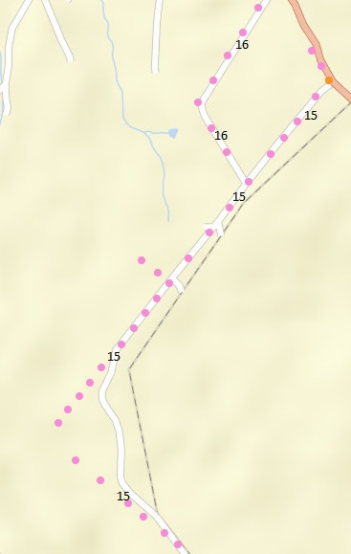
RUA 1 | ALEMOA | V4 | 70W-VSO | 50W | 10 | BR2-2,0m
RUA 2 (IMPLANTAÇÃO DE LUMINÁRIA E RELE TELEGESTÃO ) | ALEMOA | V4 | ND | 50W | 2 | BR2-2,0m
RUA 3 (IMPLANTAÇÃO DE LUMINÁRIA E RELE TELEGESTÃO ) | ALEMOA | V4 | ND | 50W | 2 | BR2-2,0m
RUA 4 | ALEMOA | V4 | 70W-VSO | 50W | 6 | BR2-2,0m
RUA 5 | ALEMOA | V4 | 70W-VSO | 50W | 3 | BR2-2,0m
RUA 6 | ALEMOA | V4 | 70W-VSO | 50W | 7 | BR2-2,0m
RUA 7 | ALEMOA | V4 | 70W-VSO | 50W | 2 | BR2-2,0m
RUA 8 | ALEMOA | V4 | 70W-VSO | 50W | 12 | BR2-2,0m
RUA 9 | ALEMOA | V4 | 70W-VSO | 50W | 4 | BR2-2,0m
RUA 15 (RODOVIA PR-151) | PR151 | V4 | 70W-VM | 50W | 1 | BR2-2,0m
PR 151 | ALEMOA | V4 | 70W-VM | 50W | 7 | BR2-2,0m
RUA 15 (RODOVIA PR-151) | PR151 | V4 | 80W-VM | 50W | 27 | BR2-2,0m
RUA 16 (RODOVIA PR-151) | PR151 | V4 | 80W-VM | 50W | 7 | BR2-2,0m
RUA 17 (RODOVIA PR-151) | PR151 | V4 | 80W-VM | 50W | 2 | BR2-2,0m
RUA DOS JARDINS | NASCENTE DO SOL | V4 | 70W-VSO | 50W | 8 | BR2-2,0m
RUA SAGRADA FAMILHA | NASCENTE DO SOL | V4 | 70W-VSO | 50W | 9 | BR2-2,0m
RUA BOA ESPERANÇA | NASCENTE DO SOL | V4 | 70W-VSO | 50W | 9 | BR2-2,0m
RUA LUIZ CARLOS BARBOSA | NASCENTE DO SOL | V4 | 70W-VSO | 50W | 12 | BR2-2,0m
RUA TRES MARIAS | NASCENTE DO SOL | V4 | 70W-VSO | 50W | 5 | BR2-2,0m
RUA JOAQUIN TIBURCIO BARBOSA | NASCENTE DO SOL | V4 | 70W-VSO | 50W | 9 | BR2-2,0m
RUA BENEDITA DA SILVA FARIA | NASCENTE DO SOL | V4 | 70W-VSO | 50W | 6 | BR2-2,0m
RUA TEODORO LEITE | NASCENTE DO SOL | V4 | 70W-VSO | 50W | 3 | BR2-2,0m
RUA SEBASTIÃO FARIA | NASCENTE DO SOL | V4 | 70W-VSO | 50W | 9 | BR2-2,0m
RUA DO SOL | NASCENTE DO SOL | V4 | 80W-VM | 50W | 3 | BR2-2,0m
RUA ABELARDO ROVER | NASCENTE DO SOL | V4 | 70W-VSO | 50W | 14 | BR2-2,0m
RUA DA AMIZADE | NASCENTE DO SOL | V4 | 70W-VSO | 50W | 7 | BR2-2,0m
RUA DA AMIZADE | NASCENTE DO SOL | V4 | 250W-VSO | 50W | 4 | BR2-2,0m
RUA DA AMIZADE | NASCENTE DO SOL | V4 | 80W-VM | 50W | 3 | BR2-2,0m
RUA FRANCISCA DE GODOY OLIVEIRA | NASCENTE DO SOL | V4 | 70W-VSO | 50W | 4 | BR2-2,0m
RUA UNO VICENTE DE SOUZA | NASCENTE DO SOL | V4 | 70W-VSO | 50W | 10 | BR2-2,0m
RUA PROFESSOR CLEIDE LUCIA PEREIRA | NASCENTE DO SOL | V4 | 70W-VSO | 50W | 4 | BR2-2,0m
RUA DO AMOR | NASCENTE DO SOL | V4 | 70W-VSO | 50W | 7 | BR2-2,0m
RUA PAULO LOPES DE ANDRADE | NASCENTE DO SOL | V4 | 70W-VSO | 50W | 4 | BR2-2,0m
RUA DA UNIÃO | NASCENTE DO SOL | V4 | 70W-VSO | 50W | 12 | BR2-2,0m
RUA DA UNIÃO | NASCENTE DO SOL | V4 | 80W-VM | 50W | 5 | BR2-2,0m
RUA DA FRATERNIDADE | NASCENTE DO SOL | V4 | 70W-VSO | 50W | 18 | BR2-2,0m
RUA DA FRATERNIDADE | NASCENTE DO SOL | V4 | 250W-VSO | 50W | 9 | BR2-2,0m
RUA JORGE LIECHOCKI | NASCENTE DO SOL | V4 | 70W-VSO | 50W | 16 | BR2-2,0m
RUA LOURIVAL ROVER (APARTIR DA RUA LUIZ CARLOS BARBOSA ) | NASCENTE DO SOL | V4 | 70W-VSO | 50W | 5 | BR2-2,0m
RUA ANTONIO GOMES DE LIMA | NASCENTE DO SOL | V4 | 70W-VSO | 50W | 20 | BR2-2,0m
RUA PROFESSORA CLEIDE LUCIA PEREIRA | NASCENTE DO SOL | V4 | 70W-VSO | 50W | 4 | BR2-2,0m
RUA JOÃO MANOEL DOS SANTOS ( APARTIR DA RUA LOURIVAL ROVER) | NASCENTE DO SOL | V4 | 70W-VSO | 50W | 8 | BR2-2,0m
RUA HILARIO ANGELO DA SILVA | NASCENTE DO SOL | V4 | 70W-VSO | 50W | 9 | BR2-2,0m
RUA ALCISCO DOS SANTOS | NASCENTE DO SOL | V4 | 70W-VSO | 50W | 2 | BR2-2,0m
RUA NAIR PURCIO BARBOSA | NASCENTE DO SOL | V4 | 70W-VSO | 50W | 5 | BR2-2,0m
RUA JOAQUIM BARBOSA | NASCENTE DO SOL | V4 | 70W-VSO | 50W | 3 | BR2-2,0m
RUA JOAQUIM MANOEL DOS SANTOS | NASCENTE DO SOL | V4 | 70W-VSO | 50W | 2 | BR2-2,0m
RUA DA SAUDADE | NASCENTE DO SOL | V4 | 80W-VM | 50W | 4 | BR2-2,0m
RUA AURELHO JOSENOGUR DE LIMA | NASCENTE DO SOL | V4 | 70W-VSO | 50W | 8 | BR2-2,0m
RUA AURELHO PAULA DA SILVA | NASCENTE DO SOL | V4 | 70W-VSO | 50W | 7 | BR2-2,0m
RUA VALDOMIRO RIBEIRO | NASCENTE DO SOL | V4 | 70W-VSO | 50W | 8 | BR2-2,0m
RUA JORGE AMARO DE ANDRADE | NASCENTE DO SOL | V4 | 70W-VSO | 50W | 4 | BR2-2,0m
RUA OVIDIO DOS SANTOS | NASCENTE DO SOL | V4 | 70W-VSO | 50W | 3 | BR2-2,0m
RUA APARECIDO PAULO DOS SANTOS | NASCENTE DO SOL | V4 | 70W-VSO | 50W | 5 | BR2-2,0m
RUA NICANOR RIBEIRO | NASCENTE DO SOL | V4 | 70W-VSO | 50W | 3 | BR2-2,0m
RUA FRANCISCO LEAL ( ATÉ RUA DA PAZ) | NASCENTE DO SOL | V4 | 70W-VSO | 50W | 7 | BR2-2,0m
RUA MIGUEL DA SILVA | NASCENTE DO SOL | V4 | 70W-VSO | 50W | 2 | BR2-2,0m
RUA DE ACESSO A RUA DA PAZ ( RUA SEM SAIDA ) | NASCENTE DO SOL | V4 | 70W-VSO | 50W | 3 | BR2-2,0m
RUA DA PROSPERIDADE | BOM JESUS | V4 | 70W-VSO | 50W | 4 | BR2-2,0m
RUA SILVINO AZZO LINS | BOM JESUS | V4 | 70W-VSO | 50W | 2 | BR2-2,0m
RUA JOAQUIM DE FREITAS | BOM JESUS | V4 | 70W-VSO | 50W | 9 | BR2-2,0m
RUA JOAQUIM DE FREITAS | BOM JESUS | V4 | 250W-VSO | 50W | 1 | BR2-2,0m
RUA JOAQUIM FRANCISCO LEAL | BOM JESUS | V4 | 70W-VSO | 50W | 5 | BR2-2,0m
RUA JOAQUIM FRANCISCO LEAL | BOM JESUS | V4 | 80W-VM | 50W | 4 | BR2-2,0m
RUA VER. JOAO VICTOR COSTA | BOM JESUS | V4 | 70W-VSO | 50W | 6 | BR2-2,0m
RUA DA PAZ | BOM JESUS | V4 | 70W-VSO | 50W | 7 | BR2-2,0m
RUA DA PAZ | BOM JESUS | V4 | 80W-VM | 50W | 1 | BR2-2,0m
RUA DA PAZ | BOM JESUS | V4 | 150W-VM | 50W | 1 | BR2-2,0m
RUA DIONIZIA MOTA | BOM JESUS | V4 | 70W-VSO | 50W | 2 | BR2-2,0m
RUA NEN GRACIANO | BOM JESUS | V4 | 70W-VSO | 50W | 2 | BR2-2,0m
RUA OSCAR | BOM JESUS | V4 | 70W-VSO | 50W | 2 | BR2-2,0m
RUA LUIZ FRANCISCO LEAL (ATÉ A RUA DA PAZ ) | BOM JESUS | V4 | 70W-VSO | 50W | 10 | BR2-2,0m
RUA ANTONIO TOMAZ | BOM JESUS | V4 | 70W-VSO | 50W | 5 | BR2-2,0m
RUA SÃO JOSE | BOM JESUS | V4 | 70W-VSO | 50W | 10 | BR2-2,0m
RUA SÃO JOSE | BOM JESUS | V4 | 80W-VM | 50W | 2 | BR2-2,0m
RUA FREI BELINO MARIA | BOM JESUS | V4 | 70W-VSO | 50W | 8 | BR2-2,0m
RUA FREI BELINO MARIA | BOM JESUS | V4 | 80W-VM | 50W | 4 | BR2-2,0m
RUA NOSSA SENHORA DE FATIMA | BOM JESUS | V4 | 70W-VSO | 50W | 3 | BR2-2,0m
RUA DOS EXPEDICIONARIOS ( CONTINUAÇÃO DA VIA QUE VEM DO CENTRO) | BOM JESUS | V4 | 70W-VSO | 50W | 3 | BR2-2,0m
RUA DOS EXPEDICIONARIOS ( CONTINUAÇÃO DA VIA QUE VEM DO CENTRO) | BOM JESUS | V4 | 80W-VM | 50W | 1 | BR2-2,0m
RUA ROSA PENITENTE BASSANI | BOM JESUS | V4 | 70W-VSO | 50W | 3 | BR2-2,0m
RUA QUINTINO BOCAIUVA (CONTINUAÇÃO DA VIA QUE VEM DO CENTRO) | BOM JESUS | V4 | 70W-VSO | 50W | 3 | BR2-2,0m
RUA QUINTINO BOCAIUVA (CONTINUAÇÃO DA VIA QUE VEM DO CENTRO) | BOM JESUS | V4 | 80W-VM | 50W | 1 | BR2-2,0m
RUA DOMINGOS BASSAM | BOM JESUS | V4 | 70W-VSO | 50W | 14 | BR2-2,0m
TRAV. CARMEN MUNHOZ BEIGA | BOM JESUS | V4 | 70W-VSO | 50W | 1 | BR2-2,0m
RUA PEDRO KUKEL | BOM JESUS | V4 | 70W-VSO | 50W | 3 | BR2-2,0m
RUA PLACIDO GUALDA GARCIA | BOM JESUS | V4 | 70W-VSO | 50W | 13 | BR2-2,0m
RUA PLACIDO GUALDA GARCIA | BOM JESUS | V4 | 80W-VM | 50W | 2 | BR2-2,0m
RUA SÃO LOURENÇO | BOM JESUS | V4 | 70W-VSO | 50W | 7 | BR2-2,0m
RUA JUVENAL ELIAS DA SILVA | BOM JESUS | V4 | 70W-VSO | 50W | 0 | BR2-2,0m
RUA DAS OLIVEIRAS | BOM JESUS | V4 | 70W-VSO | 50W | 2 | BR2-2,0m
RUA GALILEIA | BOM JESUS | V4 | 80W-VM | 50W | 4 | BR2-2,0m
RUA NAZARE | BOM JESUS | V4 | 70W-VSO | 50W | 3 | BR2-2,0m
RUA NAZARE | BOM JESUS | V4 | 80W-VSO | 50W | 1 | BR2-2,0m
RUA DOS ORTIS | BOM JESUS | V4 | 80W-VSO | 50W | 2 | BR2-2,0m
RUA DOS ORTIS | BOM JESUS | V4 | 250W-VSO | 50W | 3 | BR2-2,0m
RUA MATO GROSSO (CONTINUAÇÃO DO CENTRO, ESSA VIA CRUZA A ROD. PARIGOT) | BOM JESUS | V4 | 250W-VSO | 50W | 1 | BR2-2,0m
...

